Sheet1
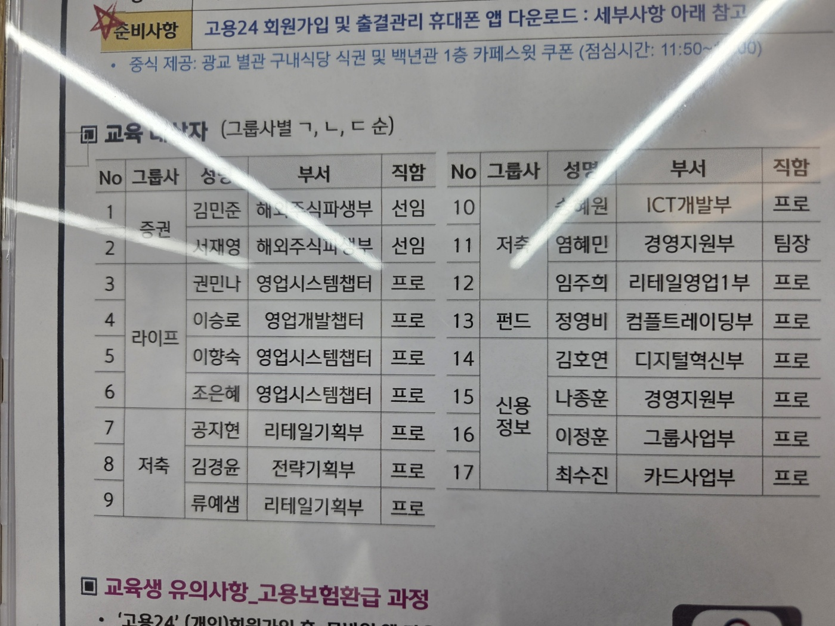
번호 | 챗GPT 계정 |  | G메일 계정
1~2 | fz.edu03@gmail.com | zone202408@@ | fz.edu03@gmail.com | fz12345!
3~4 | fz.edu04@gmail.com | zone202408@@ | fz.edu04@gmail.com | fz12345!
5~6 | fz.edu05@gmail.com | zone202408@@ | fz.edu05@gmail.com | fz12345!
7~8 | fz.edu06@gmail.com | zone202408@@ | fz.edu06@gmail.com | fz12345!
9~10 | fz.edu07@gmail.com | zone202406@@ | fz.edu07@gmail.com | fz12345!
11~12 | fz.edu08@gmail.com | zone202406@@ | fz.edu08@gmail.com | fz12345!
13~14 | fz.edu09@gmail.com | zone202406@@ | fz.edu09@gmail.com | fz12345!
15~16 | fz.edu10@gmail.com | zone202406@@ | fz.edu10@gmail.com | fz12345!
17 | fz.edu15@gmail.com | zone202406@@ | fz.edu15@gmail.com | fz12345!

